Sheet1
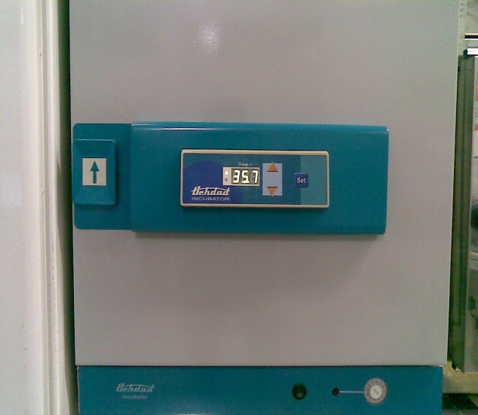
دانشگاه علوم پزشکی مشهد
شبکه بهداشت و درمان شهرستان خلیل اباد
آزمایشگاه مرکز بهداشت
 شناسنامه تجهیزات
1 | نوع دستگاه | اتوو میکروب شناسی
2 | کارخانه | تجهیزات پزشکی بهداد
3 | مدل | 6520
4 | کشور سازنده | ایران
5 | شماره سریال | 85411
6 | محل اسقرار | سالن آزمایشگاه
7 | کاربران ویژه | همکار بخش میکروبیولوژی
9 | تاریخ رسید به آزمایشگاه | 1386
10 | تاریخ راه اندازی در بخش | 1386
11 | شرایط دستگاه موقع تحویل | سالم
12 | ویژگی خاص | کنترل دمای میکروپرووسسوری PID و مکانیکی
13 | تجهیزات مرتبط | ندارد
14 | منبع تغذیه | 220 V - 50 Hz - 600 Wat
15 | شرکت پشتیبان | شرکت سناباد پژوه
16 | آدرس شرکت پشتیبان | مشهد- پشت مرکز بهداشت
17 | تلفن تماس شرکت پشتیبان | 8413923 - 8460953 - 8436327
18 | مشخصات فرد راه اندازی کننده | یاسر یوسف پور
19 | مشخصات فرد تحویل گیرنده | یاسر یوسف پور
20 | نحوه آموزش دستگاه | دارای دفترچه راهنما
21 | مشخصات محلول ها و مواد مصرفی | ندارد
22 | شماره پلاک دستگاه | ----
23 | تکمیل کننده فرم | یاسر یوسف پور
24 | تاریخ تکمیل فرم | 1386/09/20

